新35症候等
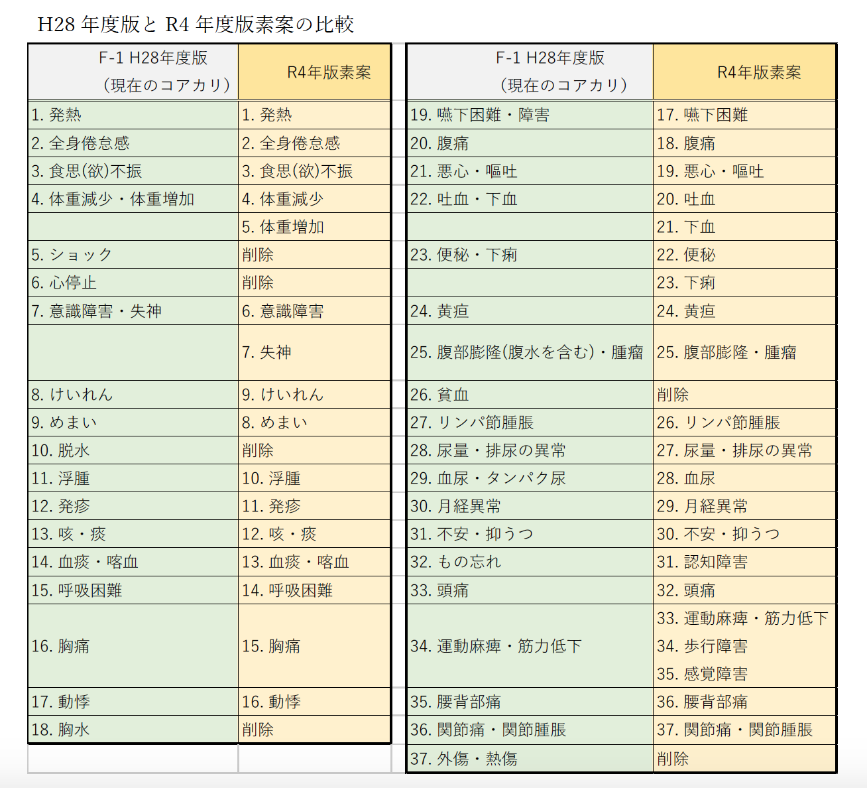
F-1 H22年度版 | F-1 H28年度版 （現在のコアカリ） | ①臨床研修到達目標 | ②国家試験出題基準 | ③日本医師会生涯教育 | ④2019年国民生活基礎調査 （43症状中の順位および割合） | ⑤エキスパート・パネル | ⑥H28年度版のF/G以外での分野横断的扱いの有無 | ⑦赤チーム報告書 | R4年版改訂案 （素案） | R4年版改訂案 （コアカリ調査研究チーム確定版） | 【再掲】F-1 H28年度版 （現在のコアカリ）
F-1(2)発熱 | 1. 発熱 | 1-9)発熱 | 7-A-1発熱 | Ⅱ-28発熱 | 34. 熱がある(0.7%) |  | 鑑別疾患までは触れていない |  | 1. 発熱 | 1. 発熱 | 1. 発熱
F-1(7)全身倦怠感 | 2. 全身倦怠感 | 1-1)全身倦怠感 | 7-A-2全身倦怠感 | Ⅱ-18全身倦怠感 | 8. 体がだるい(3.2%) |  | 鑑別疾患までは触れていない |  | 2. 全身倦怠感 | 2. 全身倦怠感 | 2. 全身倦怠感
F-1(27)食思(欲)不振 | 3. 食思(欲)不振 | 1-3)食欲不振 | 7-A-3食思(欲)不振 | Ⅱ-21食欲不振 | 43. 食欲不振(0.3%) |  | 扱いなし |  | 3. 食思(欲)不振 | 3. 食思(欲)不振 | 3. 食思(欲)不振
F-1(8)肥満・やせ | 4. 体重減少・体重増加 | 1-4)体重減少、体重増加 | 7-A-4体重減少・増加 7-J-1肥満、やせ | Ⅱ-22体重減少・るいそう 23体重増加・肥満 |  | 体重増加：浮腫との区別をつけるべき | 鑑別疾患までは触れていない |  | 4. 体重減少 | 4. 体重減少 | 4. 体重減少・体重増加
 |  |  |  |  |  |  | 鑑別疾患までは触れていない |  | 5. 体重増加 | 5. 体重増加
F-1(1)ショック | 5. ショック | 2-2)ショック | 7-A-5ショック | Ⅱ-16ショック |  |  | H28 C4-4)-③ |  | 削除 | 削除 | 5. ショック
 | 6. 心停止 | 2-1)心肺停止 | 11-C-1心停止 | Ⅱ-44心肺停止 |  |  | 鑑別疾患までは触れていない | 削除を提案 | 削除 | 削除 | 6. 心停止
F-1(4)意識障害 | 7. 意識障害・失神 | 2-3)意識障害 1-12)失神 | 7-A-6意識障害 7-D-8失神 | Ⅱ-32意識障害 33失神 |  | 意識障害と失神はわけるべき | 鑑別疾患までは触れていない |  | 6. 意識障害 | 6. 意識障害 | 7. 意識障害・失神
 |  |  |  |  |  |  | D-5-4)-(10) 神経調節性失神のみ |  | 7. 失神 | 7. 失神
F-1(3)けいれん | 8. けいれん | 1-13)けいれん発作 | 7-A-7けいれん | Ⅱ-35けいれん発作 |  |  | 鑑別疾患までは触れていない |  | 9. けいれん | 9. けいれん | 8. けいれん
F-1(21)めまい | 9. めまい | 1-11)めまい | 7-A-8めまい | Ⅱ-31めまい | 20. めまい(1.6%) | (前）失神との区別をつけるべき | D-14-4)-(1) 中枢性/末梢性 |  | 8. めまい | 8. めまい | 9. めまい
F-1(6)脱水 | 10. 脱水 |  | 7-A-9脱水 |  |  |  | H28 D-8-3)-(3) | 削除を提案 | 削除 | 削除 | 10. 脱水
F-1(14)浮腫 | 11. 浮腫 | 1-5)浮腫 | 7-A-10浮腫 | Ⅱ-24浮腫 | 21. 足のむくみやだるさ(1.6%) | 体重増加との区別をつけるべき | D-5-4)-(8) リンパ浮腫のみ |  | 10. 浮腫 | 10. 浮腫 | 11. 浮腫
F-1(10)発疹 | 12. 発疹 | 1-7)発疹 | 7-B-1皮疹、粘膜疹 | Ⅱ-26発疹 | 16. 発疹(1.9%) かゆみ1254 | 皮疹のタイプによる | H28 D-3-3) 発疹 |  | 11. 発疹 | 11. 発疹 | 12. 発疹
F-1(19)咳・痰 | 13. 咳・痰 | 1-22)咳・痰 | 7-D-1咳嗽 2喀痰 | Ⅱ-46咳・痰 | 5. せきやたんが出る (5.2%) |  | 鑑別疾患までは触れていない |  | 12. 咳・痰 | 12. 咳・痰 | 13. 咳・痰
F-1(20)血痰・喀血 | 14. 血痰・喀血 |  | 7-D-3血痰、喀血 |  |  |  | 鑑別疾患までは触れていない |  | 13. 血痰・喀血 | 13. 血痰・喀血 | 14. 血痰・喀血
F-1(18)呼吸困難 | 15. 呼吸困難 | 1-21)呼吸困難 | 7-D-5呼吸困難、息切れ | Ⅱ-45呼吸困難 | 32. 息切れ(1.0%) |  | 鑑別疾患までは触れていない |  | 14. 呼吸困難 | 14. 呼吸困難 | 15. 呼吸困難
F-1(17)胸痛 | 16. 胸痛 | 1-19)胸痛 | 7-D-7胸痛、胸部圧迫感 | Ⅱ-42胸痛 | 36. 前胸部に痛みがある（0.7%） |  | 鑑別疾患までは触れていない |  | 15. 胸痛 | 15. 胸痛 | 16. 胸痛
F-1(15)動悸 | 17. 動機 | 1-20)動悸 | 7-D-9動悸 | Ⅱ-43動悸 | 26. 動悸 (1.3%) |  | 鑑別疾患までは触れていない |  | 16. 動悸 | 16. 動悸 | 17. 動悸
F-1(16)胸水 | 18. 胸水 |  | (9-F-3胸水・腹水の検査) |  |  |  | 循環器・呼吸器・感染症のみ | 削除を提案 | 削除 | 削除 | 18. 胸水
F-1(26)嚥下困難・障害 | 19. 嚥下困難・障害 | 1-25)嚥下困難 | 7-E-1嚥下障害、誤嚥 | Ⅱ-47誤嚥 49嚥下困難 |  | 咽喉頭異常感、脳梗塞後遺症などが含まれるかが曖昧 | 鑑別疾患までは触れていない |  | 17. 嚥下困難 | 17. 嚥下困難 | 19. 嚥下困難・障害
F-1(24)腹痛 | 20. 腹痛 | 1-26)腹痛 2-8)急性腹症 | 7-E-2腹痛 | Ⅱ-53腹痛 | 24. 腹痛・胃痛 (1.5%) |  | 鑑別疾患までは触れていない |  | 18. 腹痛 | 18. 腹痛 | 20. 腹痛
F-1(25)悪心・嘔吐 | 21. 悪心・嘔吐 | 1-23)嘔気・嘔吐 | 7-E-4悪心、嘔吐 | Ⅱ-51嘔気・嘔吐 |  |  | 鑑別疾患までは触れていない |  | 19. 悪心・嘔吐 | 19. 悪心・嘔吐 | 21. 悪心・嘔吐
F-1(29)吐血・下血 | 22. 吐血・下血 | 2-9)急性消化管出血 | 7-E-5吐血、下血 | Ⅱ-50吐血・下血 | 42. 痔による痛み・出血（0.4%) |  | 鑑別疾患までは触れていない |  | 20. 吐血 | 20. 吐血・下血 | 22. 吐血・下血
 |  |  |  |  |  |  | 鑑別疾患までは触れていない |  | 21. 下血
F-1(28)便秘・下痢 | 23. 便秘・下痢 | 1-27)便通異常(下痢、便秘) | 7-E-6便秘 7下痢、(粘)血便 | Ⅱ-54便通異常（下痢、便秘） | 18. 便秘(1.7%), 30. 下痢(1.1%) |  | 7-4-3)-(3) 便秘症 |  | 22. 便秘 | 21. 便秘 | 23. 便秘・下痢
 |  |  |  |  |  |  | 鑑別疾患までは触れていない |  | 23. 下痢 | 22. 下痢
F-1(9)黄疸 | 24. 黄疸 | 1-8)黄疸 | 7-E-8黄疸 | Ⅱ-27黄疸 |  |  | 鑑別疾患までは触れていない |  | 24. 黄疸 | 23. 黄疸 | 24. 黄疸
F-1(30)腹部膨隆(腹水を含む)・腫瘤 | 25. 腹部膨隆(腹水を含む)・腫瘤 |  | 7-E-9腹部膨隆・膨満 |  |  |  | 鑑別疾患までは触れていない |  | 25. 腹部膨隆・腫瘤 | 24. 腹部膨隆・腫瘤 | 25. 腹部膨隆(腹水を含む)・腫瘤
F-1(11)貧血 | 26. 貧血 |  | 7-F-1貧血 |  |  |  | D-1-4)-(1) |  | 削除 | 削除 | 26. 貧血
F-1(13)リンパ節腫脹 | 27. リンパ節腫脹 | 1-6)リンパ節腫脹 | 7-F-2リンパ節腫脹 | Ⅱ-25リンパ節腫脹 |  |  | 鑑別疾患までは触れていない |  | 26. リンパ節腫脹 | 25. リンパ節腫脹 | 27. リンパ節腫脹
F-1(33)尿量・排尿の異常 | 28. 尿量・排尿の異常 | 1-33)排尿障害（尿失禁・排尿困難） 34)尿量異常 | 7-G-1乏尿、無尿 2多尿 3排尿障害 | Ⅱ-65排尿障害（尿失禁・排尿困難） 66乏尿・尿閉 67多尿 | 40. 尿が出にくい・排尿時痛い(0.5%), 13. 頻尿(2.1%) 38. 尿失禁(0.6%) |  | 鑑別疾患までは触れていない |  | 27. 尿量・排尿の異常 | 26. 尿量・排尿の異常 | 28. 尿量・排尿の異常
F-1(32)血尿 | 29. 血尿・タンパク尿 | 1-32)血尿 | 7-G-4血尿、タンパク尿 | Ⅱ-64肉眼的血尿 |  | 血尿とタンパク尿はわけるべき | 鑑別疾患までは触れていない |  | 28. 血尿 | 27. 血尿 | 29. 血尿・タンパク尿
 |  |  |  |  |  |  | 鑑別疾患までは触れていない |  | タンパク尿は削除 | タンパク尿は削除
F-1(34)月経異常 | 30. 月経異常 |  | 7-G-5月経異常、無月経 |  | 33. 月経不順・月経痛(0.8%) |  | 鑑別疾患までは触れていない |  | 29. 月経異常 |  | 30. 月経異常
 | 31. 不安・抑うつ | 1-35)不安・抑うつ | 7-H-4抑うつ・躁状態 5不安、恐怖 | Ⅱ-69不安 70気分の障害（うつ） | 31. いらいらしやすい(1.1%) | 不安と抑うつはわけるほうがよいのでは | D-15-2 不安 D-15-2,3, E-8-1)-(5) 老年でのうつ |  | 30. 不安・抑うつ | 28. 不安・抑うつ | 31. 不安・抑うつ
 | 32. もの忘れ |  | 7-H-1記憶障害 | Ⅱ-29認知能の障害 | 28. もの忘れする (1.2%) |  | D-2-4)-(2) 認知症 |  | 31. 認知障害 | 29. 認知障害 | 32. もの忘れ
F-1(22)頭痛 | 33. 頭痛 | 1-10)頭痛 | 7-I-2頭痛、頭重感 | Ⅱ-30頭痛 63四肢のしびれ | 9. 頭痛（3.2%) |  | D-2-4)-(8) 頭痛 |  | 32. 頭痛 | 30. 頭痛 | 33. 頭痛
F-1(23)運動麻痺・筋力低下 | 34. 運動麻痺・筋力低下 | 1-30)歩行障害 31)四肢のしびれ | 7-I-3運動麻痺、筋力低下 6歩行障害 | Ⅱ-62歩行障害 | 12. 手足の動きが悪い (2.4%) 10. 手足のしびれ(3.1%) |  | 鑑別疾患までは触れていない | 歩行障害、感覚障害の追加を提案 | 33. 運動麻痺・筋力低下 34. 歩行障害 35. 感覚障害 | 31. 運動麻痺・筋力低下 32. 歩行障害 33. 感覚障害 | 34. 運動麻痺・筋力低下
F-1(36)腰背部痛 | 35. 腰背部痛 | 1-28)腰痛 | 7-I-8腰・背部痛 | Ⅱ-59背部痛 60腰痛 | 1. 腰痛 (13.3%) |  | D-4-4)-(1) 整形のみ |  | 36. 腰背部痛 | 34. 腰背部痛 | 35. 腰背部痛
F-1(35)関節痛・関節腫脹 | 36. 関節痛・関節腫脹 | 1-29)関節痛 | 7-I-10関節痛 11関節腫脹、関節変形 | Ⅱ-61関節痛 | 2. 手足の関節が痛む(7.4%) |  | 鑑別疾患までは触れていない |  | 37. 関節痛・関節腫脹 | 35. 関節痛・関節腫脹 | 36. 関節痛・関節腫脹
 | 37. 外傷・熱傷 | 2-13)外傷 16)熱傷 | 11-C-17損傷(外傷、熱傷、溺水) 12-I-14骨折 | Ⅱ-56熱傷 57外傷 | 14. 骨折・ねんざ・脱きゅう(2.1%)35.切り傷・やけどなどのけが(0.7%) | 熱傷の原因が熱傷、というように、鑑別診断という概念があわない | D-2-4)-(4) 頭部外傷 D-4-4)-(1) 四肢・脊椎外傷 D-6-4)-(8) 外傷性気胸 D-8-4)-(7) 腎外傷 D-10-4) 分娩外傷 E-5-3)-(3) 熱傷 | 削除を提案 | 削除 | 削除 | 37. 外傷・熱傷
F-1(5)チアノーゼ |  |  | 7-D-6チアノーゼ
F-1(12)出血傾向 |  |  | 7-F-3出血傾向
F-1(31)蛋白尿 |  |  | 7-G-4血尿、タンパク尿
 |  | 1-14)視力障害、視野狭窄 | 7-C-1視力障害 2視野異常 | Ⅱ-36視力障害、視野狭窄 | 17. 物を見づらい (1.9%) 19. 目のかすみ(1.7%) |  | D-13-3)-(1) 視力障害 |  | 含めない | 含めない
 |  | 1-15)結膜の充血 | 7-C-5結膜充血、眼脂 | Ⅱ-37目の充血
 |  | 1-16)聴覚障害 | 7-C-6聴力障害(難聴)、7 耳鳴 | Ⅱ-38聴覚障害 | 23. 耳なりがする (1.5%), 21.きこえにくい(1.6%) |  | 難聴 |  | 含めない | 含めない
 |  | 1-17)鼻出血 | 7-C-8鼻出血 | Ⅱ-40鼻出血
 |  | 1-18)嗄声 | 7-C-10嗄声 | Ⅱ-41嗄声
 |  | 2-15)誤飲・誤嚥 | 7-E-1嚥下障害、誤嚥 | Ⅱ-47誤嚥 48誤飲
 |  | 1-24)胸やけ | 7-E-3むねやけ | Ⅱ-52胸やけ | 27. 胃のもたれ・むかつき（1.3%） |  | 扱いなし |  | 含めない | 含めない
 |  | 1-2)不眠 | 7-H-6睡眠障害 | Ⅱ-20不眠 | 15. 眠れない (2.0%) |  | D-15-2)-(2) 精神のみ |  | 含めない | 含めない
 |  | 2-11)流・早産及び満期産 | 7-K-1妊娠の異常 2分娩の異常 | Ⅱ-71流・早産および満期産
 |  | 2-17）精神科領域の救急 | 11-C-20精神科救急 | Ⅱ-68精神科領域の救急
 |  | 2-7)急性冠症候群 | 12-E-4急性心筋梗塞、急性冠症候群、狭心症
 |  | 2-10)急性腎不全 | 12-H-3急性腎障害、慢性腎臓病
 |  | 2-4)脳血管障害
 |  | 2-5)急性呼吸不全
 |  | 2-6)急性心不全
 |  | 2-8)急性腹症
 |  | 2-12）急性感染症
 |  | 2-14)急性中毒 |  | Ⅱ-17急性中毒
 |  |  |  | Ⅱ-19身体機能の低下
 |  |  |  | Ⅱ-34言語障害
 |  |  |  | Ⅱ-38鼻漏・鼻閉 | 6. 鼻がつまる・鼻汁が出る(4.6%)
 |  |  |  | Ⅱ-55肛門・会陰部痛
 |  |  |  | Ⅱ-58褥瘡
 |  |  |  | Ⅱ-72成長・発達の障害
 |  |  | 7-B-2 そう痒 |  | 11. かゆみ（湿疹、水虫など）(3.0%) |  | H28 D-3-4)-(2) 皮膚そう痒症
 |  |  | 7-D-4 喘鳴 |  | 37.ゼイゼイする(0.6%) |  | H28 D-6-3)-(1) 喘鳴
 |  |  | 7-C-9 咽頭痛 |  |  |  | H28 D-14-3)-(1) 咽頭痛 |  | 含めない | 含めない

